Рус
 | ОБЪЯВЛЕНИЕ Компания объявляет тендер на закупку товаров в ассортименте.
1. | № | Наименование товаров | Спецификация | Ед.изм | Кол-во | Рисунок
 | 1 | Точильный круг для GB | 602(150х16х12,7мм), зернистость-WA-60 | шт | 2 | 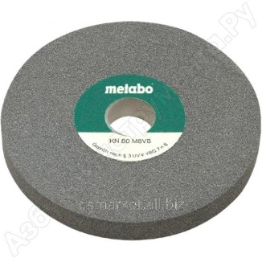 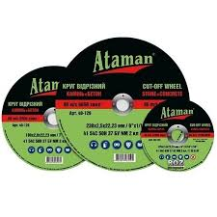 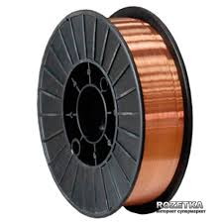 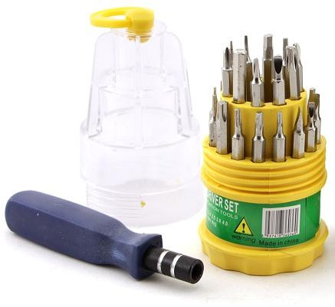 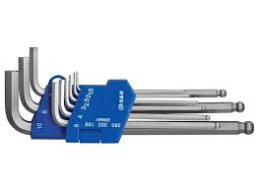 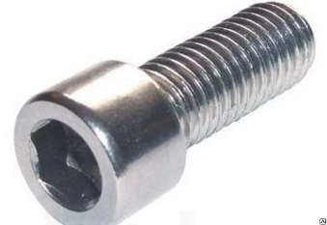
 | 2 | Круг отрезной по металлу для УШМ | 125х1,6х22,2мм | шт | 50
 | 3 | Круг отрезной по металлу для УШМ | 150х1,6х22,2мм | шт | 100
 | 4 | Круг отрезной по металлу для УШМ | 180х1,6х22,2мм | шт | 100
 | 5 | Сварочная проволока омеднёная | Ф1,2мм-15 кг бухта | шт | 2
 | 6 | Набор маленьких отвёрток | Набор | шт | 2
 | 7 | Набор шестигранных ключей | 2мм-14мм | шт | 8
 | 8 | Болт с шестигранной внутренней головкой | М5-15 мм | шт | 800

2. | Срок предоставления коммерческого предложения – до 30.11.2019г

3. | Условия поставки – Доставка до завода

4. | Условия оплаты – 15% предоплата, 85% по факту поставки товара.

5. | Требуемые документы :
 | - Коммерческое предложение (с указанием условий оплаты и сроков доставки)
 | - Лицензия
 | - Сертификат
 | Контактный телефон: +99890 380 57 27 / e-mail: bakhodirjon.kambarov@uzcc.uz

